★ 갤럭시 스튜디오_거래명세서 내역 통합★
2026년 5월 갤럭시스튜디오_전시 거래명세서 내역

아래와 같이 캠페인 판촉비를 청구합니다.
 |  |  |  |  | [단위: 원]
브랜드 | 항목 | 매체 | 건 명 | 거래가격 | 비고
갤럭시스튜디오 | 판촉비 | 전시 | 홍대점 집기 제작 및 전시 공사 기청구분 | 739,839,672 | * 시트 '● 홍대점_거래명세서' 참고
 |  |  | 홍대점 집기 제작 및 전시 공사 잔여분 | 115,624,708 | * 시트 '● 홍대점_거래명세서' 참고
전시 총계 |  |  |  | 855,464,380
총 합계 |  |  |  | 855,460,000 | 만단위 절사

● 홍대점_거래명세서
전시 거래명세서 (홍대점)
공급받는자 |  |  | [ 전시 / 리테일 ]
CLIENT |  |  | 아래와 같이 견적 합니다. |  | 회사명
JOB |  |  |  |  | 대표이사
Job No. |  |  |  |  | 사업자등록번호
거래가격 | ₩855,460,000 | (VAT별도) |  |  | 사업장주소
담당자/연락처 |  |  |  |  | 담당자/연락처

[V1]
구분 | 항목 | 구성 | 단위 | 수량 | 거래가격 | 수정가격 | 비고
집기 제작 | 2억 화소 테이블 | [집기제작] - 900X900X900 - 12T, 15T, 18T MDF 및 합판 NC가공 - 30X30 각 파이프, 2T 갈바 절곡, 용접 및 레이저 가공 - 조절발 설치, 점검 도어 설치 하드웨어 포함 - 상판 지정 우드 필름 마감 - 금속 지정 블랙 도장 마감 - 하부 지정 연그레이 도장 마감 | EA | 2 | 9,000,000 | 9,000,000 | 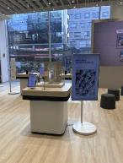 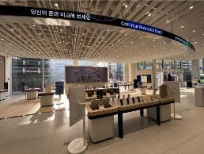
 | 슈퍼스테디 테이블 | [집기제작] - 900X900X900 - 12T, 15T, 18T MDF 및 합판 NC가공 - 30X30 각 파이프, 2T 갈바 절곡, 용접 및 레이저 가공 - 조절발 설치, 점검 도어 설치 하드웨어 포함 - 상판 지정 우드 필름 마감 - 금속 지정 블랙 도장 마감 - 하부 지정 연그레이 도장 마감 | EA | 2 | 9,000,000 | 9,000,000 | 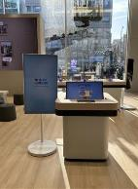 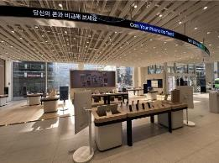
 | 서베이존 테이블 | [집기제작] - 900X900X900 - 12T, 15T, 18T MDF 및 합판 NC가공 - 30X30 각 파이프, 2T 갈바 절곡, 용접 및 레이저 가공 - 조절발 설치, 점검 도어 설치 하드웨어 포함 - 상판 지정 우드 필름 마감 - 금속 지정 블랙 도장 마감 - 하부 지정 연그레이 도장 마감 | EA | 1 | 4,500,000 | 4,500,000 | 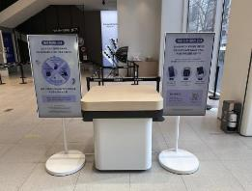
 | NPU 테이블 | [집기제작] - 900X900X900 - 12T, 15T, 18T MDF 및 합판 NC가공 - 30X30 각 파이프, 2T 갈바 절곡, 용접 및 레이저 가공 - 조절발 설치, 점검 도어 설치 하드웨어 포함 - 상판 지정 우드 필름 마감 - 금속 지정 블랙 도장 마감 - 하부 지정 연그레이 도장 마감 | EA | 1 | 4,500,000 | 4,500,000 | 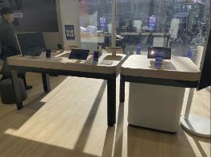
 | 보이스피싱방지 테이블 | [집기제작] - 900X900X900 - 12T, 15T, 18T MDF 및 합판 NC가공 - 30X30 각 파이프, 2T 갈바 절곡, 용접 및 레이저 가공 - 조절발 설치, 점검 도어 설치 하드웨어 포함 - 상판 지정 우드 필름 마감 - 금속 지정 블랙 도장 마감 - 하부 지정 연그레이 도장 마감 | EA | 1 | 4,500,000 | 4,500,000 | 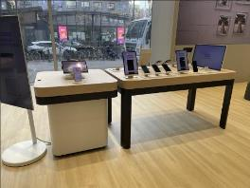
 | 라인업 테이블 | [집기제작] - 1,800X900X900 - 12T, 15T, 18T MDF 및 합판 NC가공 - 30X30 각 파이프, 2T 갈바 절곡, 용접 및 레이저 가공 - 조절발 설치, 하부 점검구 적용 - 상판 지정 우드 필름 마감 - 하부 금속 구조 지정 블랙 도장 마감 | EA | 1 | 6,800,000 | 6,800,000 | 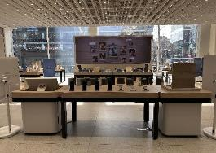
 | 갤럭시 스토어 테이블 | [집기제작] - 1,800X900X900 - 12T, 15T, 18T MDF 및 합판 NC가공 - 30X30 각 파이프, 2T 갈바 절곡, 용접 및 레이저 가공 - 조절발 설치, 하부 점검구 적용 - 상판 지정 우드 필름 마감 - 하부 금속 구조 지정 블랙 도장 마감 | EA | 1 | 6,800,000 | 6,800,000 | 
 | AI 크리에이티브 테이블 | [집기제작] - 1,800X900X900 - 12T, 15T, 18T MDF 및 합판 NC가공 - 30X30 각 파이프, 2T 갈바 절곡, 용접 및 레이저 가공 - 조절발 설치, 하부 점검구 적용 - 상판 지정 우드 필름 마감 - 하부 금속 구조 지정 블랙 도장 마감 | EA | 1 | 6,800,000 | 6,800,000
 | 포토 어시스트 테이블 | [집기제작] - 1,800X900X900 - 12T, 15T, 18T MDF 및 합판 NC가공 - 30X30 각 파이프, 2T 갈바 절곡, 용접 및 레이저 가공 - 조절발 설치, 하부 점검구 적용 - 상판 지정 우드 필름 마감 - 하부 금속 구조 지정 블랙 도장 마감 | EA | 1 | 6,800,000 | 6,800,000
 | 프라이버시 디스플레이 테이블 | [집기제작] - 1,800X900X900 - 12T, 15T, 18T MDF 및 합판 NC가공 - 30X30 각 파이프, 2T 갈바 절곡, 용접 및 레이저 가공 - 조절발 설치, 하부 점검구 적용 - 상판 지정 우드 필름 마감 - 하부 금속 구조 지정 블랙 도장 마감 | EA | 1 | 6,800,000 | 6,800,000 | 
 | 스페셜 사이니지 | [집기제작] - 1,200X2090X600 - 1.6T 갈바 절곡, 용접 및 레이저 가공 - 지정 우레탄 도장 마감 - 높이 조절 무드 볼트 고정 - 후면 마그네틱 타입 점검구 | EA | 2 | 6,330,000 | 6,330,000 | 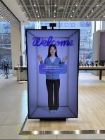 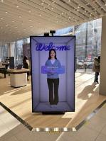
 | 쇼룸 집기 | - 사각 핸즈온 테이블 3EA & 스툴 20EA - 스피커 박스 | SET | 1 | 9,098,000 | 9,098,000
 | 집기 설치 | [제작집기 상차 및 운반] - 3.5톤 2대(경기파주->홍대) - 1톤 1대(경기파주->홍대) - 집기류 상차 (오후상차/야간 운송으로 인한 야간할증, 양중 및 소운반 인건비 포함) | 식 | 1 | 4,320,000 | 4,320,000
 |  | [현장 자재류 (합판, 금속, 목구조 등) 상하차 및 운송] - 1톤 1대(파주->홍대) - 3.5톤 3대(파주->홍대) - 상하차 양중 및 소운반 인건비 | 식 | 1 | 5,830,000 | 5,830,000
 |  | [제작집기 하차 및 현장 반입/셋팅비] - 집기 하차 및 반입 야간 작업 인건비 (야간 인건비 2품 적용) - 집기 현장 셋팅 (야간 인건비 2품/3품 적용) ※ 야간/철야 3일간 작업 | 식 | 1 | 24,600,000 | 24,600,000
 |  | [금속 집기 및 사이니지 금속 공사] - 스페이셜 사이니지 금속하우징 및 LED 보강 설치 (야간 인건비 2품 적용) | 식 | 1 | 5,250,000 | 5,250,000
 |  | [집기 전기 공사] - 집기 전기 결선 (야간 인건비 2품 적용) | 식 | 1 | 4,200,000 | 4,200,000
 | 집기 제작 합계 |  |  |  | 125,128,000 | 125,128,000
전시 제작 | 가설 공사 | [가설 칸막이 시공 및 철거] - 2,8750X4,400/13,300X4,400/11,000X4,400 - 2,000X2,400X1SET 양개도어 - 3.5TON 운송비 | 식 | 1 | 29,500,000 | 25,645,000 |  | 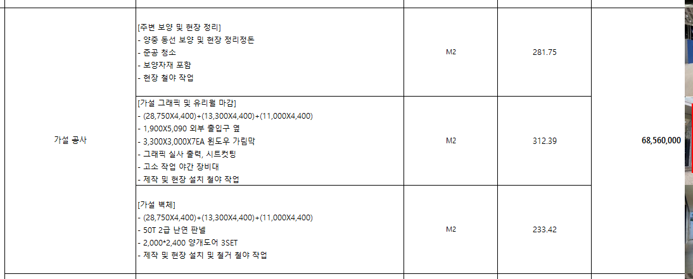
 |  | [가설 그래픽 및 유리월 마감] - 백색가림 '현수막' 내 지정 그래픽 인쇄 출력 - 28,750X4,400/13,300X4,400/11,000X4,400 (가설 칸막이) - 4,700*3,000 (방풍실 옆) - 1,900X5,090 (외부 출입구 옆) - 3,300X3,000X7EA (윈도우 가림막) - 그래픽 실사 출력, 시트컷팅 - 고소 작업 야간 장비대 | 식 | 1 | 36,900,000 | 32,130,000
전년 ff7 기준 가설 비용 68.5백(오른쪽 캡쳐 참고) 대비하여
85백 (+17백)된 사유 확인 요청드립니다.
>> 가설업체 변경으로 비용 상승이 있었고, 적정 범주 내로 들어온 비용으로 감안하여 청구했으나 작년 단가로 재협의중입니다. 가설업체에서는 작년 단가를 인정하지 않고 있으나, 먼저 작년 기준에 맞춰 청구 비용 수정드립니다.
 |  | [주변 보양 및 현장 정리] - 양중 동선 보양 및 현장 정리정돈 용역(철거, 재설치 7회 작업) - 보양자재 포함 - 현장 설치 철야 작업 | M2 | 281 | 10,530,000 | 9,830,000
 |  | [준공 청소] - 4인 3일 야간 작업 (매장 상시 운영으로 홍대 관리소장 청소 요청) | M2 | 281 | 7,430,000 | 5,500,000
 | 목공사 | [디지털 사이니지 월 벽체] - 6,020X1,100X3,500 - 30X30각재, 6T,9T,18T MDF 및 합판 NC가공 - LED 전용 프로파일 설치 | 식 | 1 | 32,850,000 | 32,850,000 | 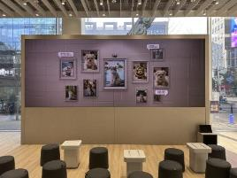 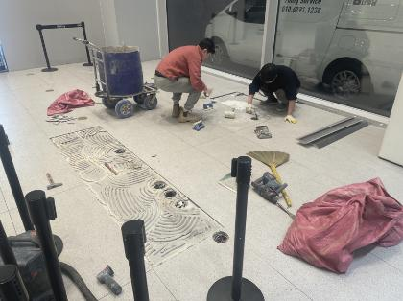
 |  | [퍼포먼스 히스토리 월 벽체] - 3,000X400X3,000 - 6T, 15T, 18T MDF 및 합판 NC가공 - LED 간접 라인라이팅 - 55인치 TV 설치 위치 내부 보강 및 하드웨어 공간 확보 - 5T 강화유리 - 열화선 선반 무늬목 마감 | 식 | 1 | 26,800,000 | 26,800,000 | 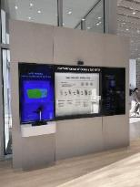
 |  | 베뉴 바닥 합판9T+15T 단올림 | M2 | 117 | 28,840,000 | 28,840,000
 | 굿즈존 | [기존 굿즈존 도장 시공] - 6,000X4,000 - 퍼티 및 샌딩, 프라이머 - 지정색 수성 도장 마감 | 식 | 1 | 3,200,000 | 3,200,000
내외부LED 쇼룸 전기포함 금액인거죠?
>> 내외부 LED 및 체험존 영역 전기 공사 금액입니다.
 | 전기 공사 | [전기 배관 배선 시공] - 16,000X7,450 바닥 배선 - 6,020X3,500 / 6,970X2,690 벽체 배선 - F-CV2.5/F-CV4 벽체 및 바닥 전열 배선 | 식 | 1 | 10,300,000 | 10,300,000
 |  | vctf2.5sq 및 플렉시블배관 등 | 식 | 1 | 8,000,000 | 8,000,000
 |  | 내선공사 | 식 | 1 | 20,370,000 | 20,370,000
 | 수장 공사 | [바닥 타일 시공] - 16,000X7,640 - 지정 우드타일 시공 - 야간 작업 인건비 | M2 | 117 | 19,570,000 | 19,570,000 | 
 | 도장 공사 (필름) | [디지털 사이니지 월 및 퍼포먼스 월 인테리어 필름 마감] - 6,020X1100X,3500 /3,000X400X3,000 - 지정 필름 시공, LOSS 포함 - 퍼티 및 샌딩, 프라이머 - 현장 설치 철야 작업 | 식 | 1 | 4,960,000 | 4,960,000 | 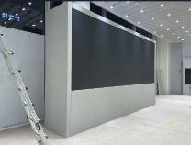 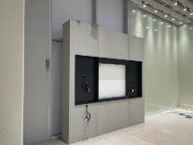
 | 사인 공사 | [퍼포먼스 월 벽체 아크릴 스카시] - Performance of Galaxy S26 Ultra 브랜딩 - G 기준 H:50 3T 백색 무광 아크릴 스카시 부착 - 현장 설치 철야작업 | 식 | 1 | 860,000 | 860,000
 |  | [논슬립 테이프 시공] - 금속 슬로프 논슬립 테이프 시공 - 지정 그래픽 실사 출력 부착 (단차주의) | 식 | 1 | 3,390,000 | 3,390,000
 | 금속 공사 | [금속 슬로프 마감대] - 26,700X120 - 1.5T SUS H/L 절곡 및 용접 가공 - 제작 및 현장 설치 야간 작업 | M | 68 | 21,920,000 | 10,960,000
 |  | [디지털 사이니지 월 금속 보강 파이프] - 3,520X2,220, 5,766X2,166 - 50X50 각파이프 레이저 가공, 용접 접합 - 파이프 금속 고정 브라켓, 금속 다보 매립 - 현장 설치 주야 철야작업 | M2 | 19.7 | 17,830,000 | 17,830,000 | 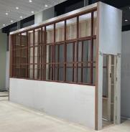 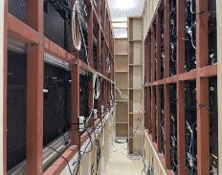
 | 영상 장비 공사 | [쇼룸 LED 설치비] - 쇼룸 삼성 신규 LED 구매 (총 26ea_버퍼 2ea/원격 컨트롤러 및 부자재 포함) - 설치 인건비 (원격 컨트롤 SW 세팅비용 포함) - 관련 케이블·브라켓 등 부속 자재 정리 - 컨텐츠 해상도 호환용 비디오 프로세서 | 식 | 1 | 166,440,000 | 166,440,000
 |  | [윈도우 옥외용 LED] - 옥외용 LED 재활용 설치 - 철거 비용 (기존 삼성강남 LED 철거 & 물류비용 및 원격 컨트롤 부자재 포함) | 식 | 1 | 29,470,000 | 29,470,000
 |  | [TV 및 모니터 설치] - 55"TV 2EA 브라켓 설치 (야간 인건비 2품 적용) - 설치전후 기술인력 테스트 포함 - 세로형 브라켓 별도 렌탈 설치 ※ 야간/철야 2일간 작업 | 식 | 1 | 3,500,000 | 3,500,000
 |  | [무빙스타일/더 무빙 렌탈] - 무빙스타일 10EA, 더무빙 6EA 렌탈 설치 (1년 렌탈 기준) | 식 | 1 | 15,570,000 | 15,570,000
 |  | [방염 및 소방점검] - 방염성능 시험 및 방염필증 발급 - 소방시설 점검 및 방염 상태 확인 | 식 | 1 | 3,250,000 | 3,250,000 | 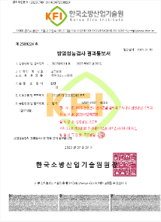
 | 무인화 시스템 공사 | [스페셜 사이니지 구매 및 설치] - 85인치 스페셜 사이니지 2EA 구입 | EA | 2 | 33,800,000 | 33,800,000 | 
 |  | [스페이셜 사이니지 용 외부망 회선 추가 설치] - 인터넷 5G 1기가 광랜 회선 신규 설치 및 배선 작업 (1년 기준) - 회선 요금 포함 | 식 | 1 | 3,500,000 | 3,500,000
 |  | [초지향성 스피커 설치 제작] - 초지향성 스피커 5EA 구입 - 30X30 금속 파이프 레이저가공 및 용접 접합 (2개소) - 기성 힌지 부품 구매 결합, 무드볼트 조절 - 네오디움 자석 부착 - 지정 도장 마감 | 식 | 1 | 5,220,000 | 5,220,000 | 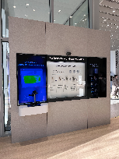 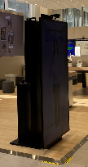
 | 안전 관리 공사 | [안전 관리비] - 안전모, 안전화, 작업조끼, 경광봉, 안전벨트, 사다리아웃트리거, 말비계 낙상방지기 등 안전 장구류 구매 - 소화기 및 냉열질환 예방 비상약품 등 | 식 | 1 | 4,810,000 | 4,810,000
 | 철거 공사 | [기존 전시 철거] - 기존 전시 구조 철거 - 화물 5TON 카고 3대 / 1TON 2대 혼합폐기물 - 작업 폐기물 반출 및 처리 - 6인 철야 작업 | 식 | 1 | 27,000,000 | 27,000,000 | 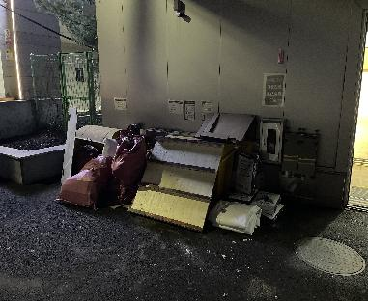
 |  | [보관물자 물류] - 기존 물자 패킹작업 자재비 및 인건비 - 화물 운임 3.5TON 윙탑 3대(홍대->평택) - 상하차 인건비 - 4인 철야 작업 | 식 | 1 | 9,300,000 | 9,300,000
 | 전시 제작 합계 |  |  |  | 585,110,000 | 562,895,000
필수보험료 | 산재보험료 | 공사금액 * 0.85724% | 식 | 1 | 9,333,886 | 9,143,450 | 사전 청구 공사금액(503,720,000)의 보험료 합산하여 계산
 | 고용보험료 | 공사금액 * 0.7685% | 식 | 1 | 8,367,659 | 8,196,936 | 사전 청구 공사금액(503,720,000)의 보험료 합산하여 계산
 | 보증보험료 | 공사금액(VAT포함) * 0.102% | 식 | 1 | 1,221,667 | 1,196,742 | 사전 청구 공사금액(503,720,000)의 보험료 합산하여 계산
 | 필수보험료 총계 |  |  |  | 18,923,212 | 18,537,129
소계 |  |  |  |  | 729,161,212 | 706,560,129
대행수수료 |  |  |  |  | 126,303,168 | 122,362,916 | 보험료 5%, 이외 17.65%
합계 |  |  |  |  | 855,460,000 | 828,920,000 | (만원단위 미만 절사)
※ 당사는 본 견적서에 당사의 원가 또는 원가를 추정할 수 있는 정보를 기입하지 않았으며, 이 밖에 당사의 원가 또는 원가를 추정할 수 있는 자료를 제일기획에 제출하지 않았음을 확인합니다.

